Formating
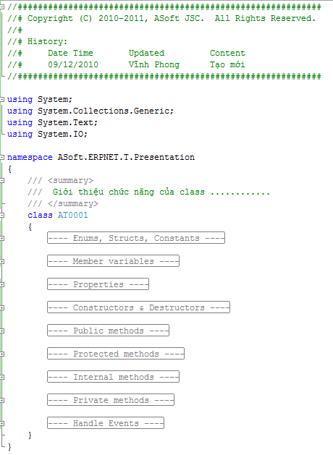
General | Tất cả các file đều phải comment (CS, JS, CSHTML)
Maximum Line Length | Chiều dài tối đa của một dòng code là 80 character
Đầu file (CS) | //#################################################################### //# Copyright (C) 2010-2011, ASoft JSC. All Rights Reserved. //# //# History: //# Date Time Updater Comment //# 04/03/2013 Việt Khánh Tạo mới //####################################################################
Đầu file (CSHTML) | @* //#################################################################### //# Copyright (C) 2010-2011, ASoft JSC. All Rights Reserved. //# //# History: //# Date Time Updater Comment //# 04/03/2013 Việt Khánh Tạo mới //#################################################################### *@
Đầu file (JS) | //#################################################################### //# Copyright (C) 2010-2011, ASOFT JSC. All Rights Reserved. //# //# History: //# Date Time Updater Comment //# 19/02/2013 Minh Lâm Tạo mới //####################################################################
Class | /// <summary> /// Khái quát thông tin chức năng của class /// </summary>
Biến | /// <summary>giải thích Item</summary>
Hàm | /// <summary> /// Khái quát chức năng của method /// </summary> /// <param name="tên parameter 1">giải thích parameter 1</param> /// <param name=" tên parameter 2">giải thích parameter 2</param> /// <returns>giải thích giá trị trả lại </returns> /// <remarks> /// Trình bày các thông tin khác của method cần chú ý /// </remarks> ///<history> /// [Người tạo] Created [dd/mm/yyyy] /// [Người sửa] Edited [dd/mm/yyyy] ///</history>
Update code | // [09/12/2010] - Begin update ………………………………………………………… ………………………………………………………… ………………………………………………………… // [09/12/2010] - End update

Unicode
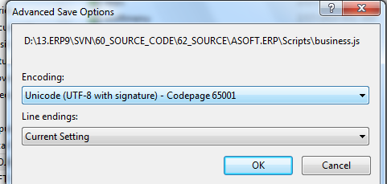
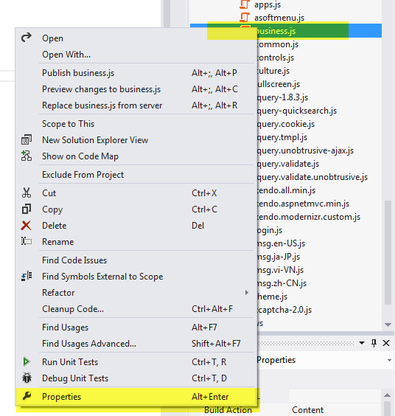

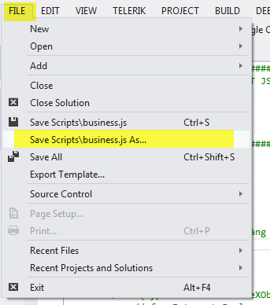

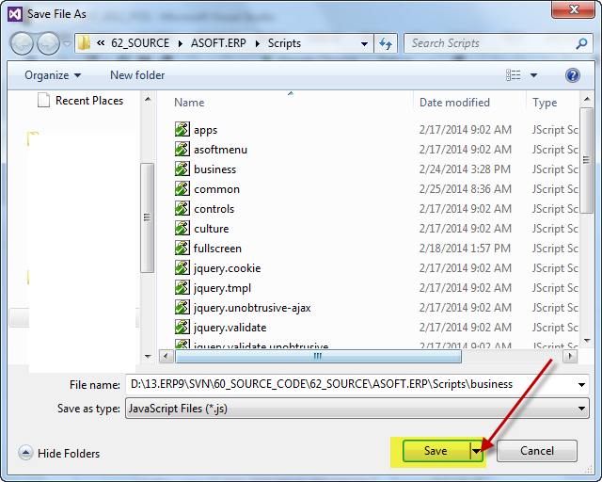

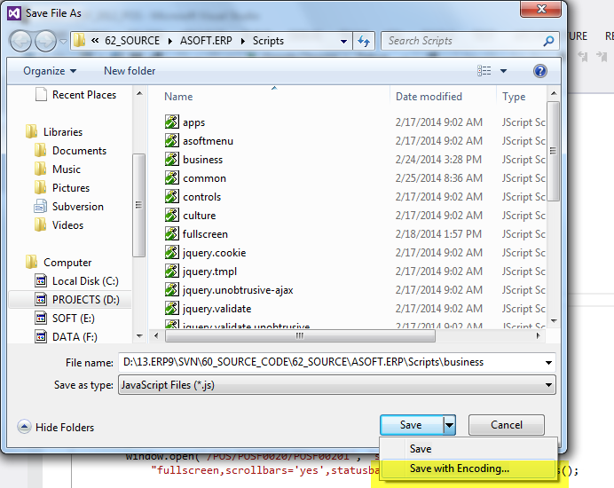

Phải là Unicode (UTF-8 with signature) - Codepage 65001

Wordwrap
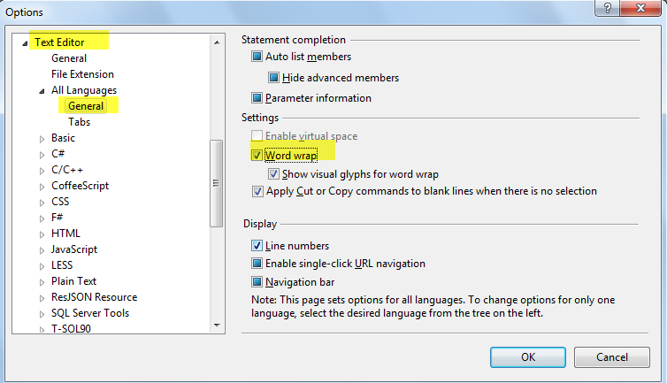
Tools >> Options >> Text Editor >> All Languages >> General >> Select Word Wrap.

Warning
Không để xuất hiện lỗi này

Validate
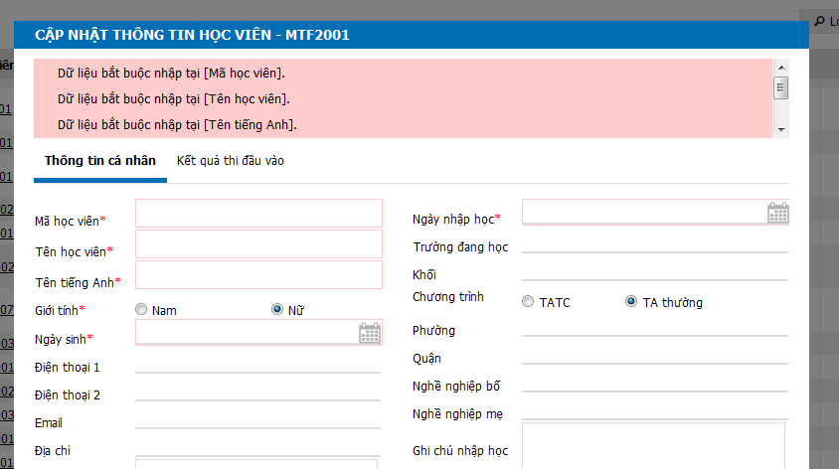

Thanh scroll

Đã hiển thị đúng Title chưa?

JSON
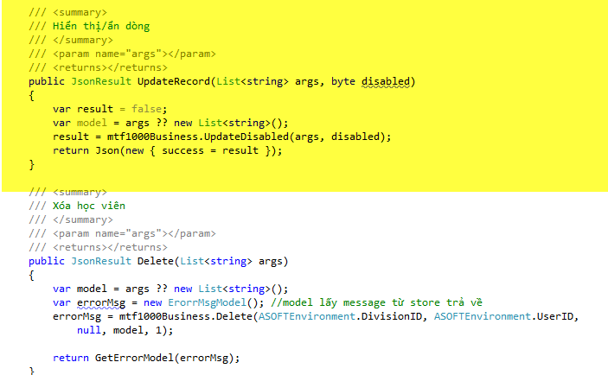

Sai qui định của ASOFT

Sử dụng hàm này cho đồng nhất tất cả các hàm trả về JSON

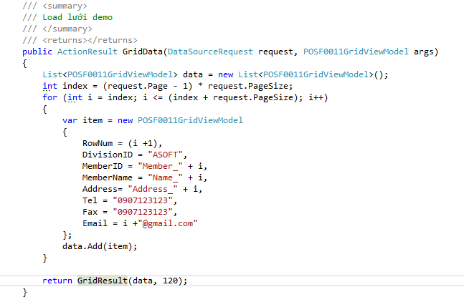

Gọi hàm trả về JSOn cho lưới

